Anexo 3
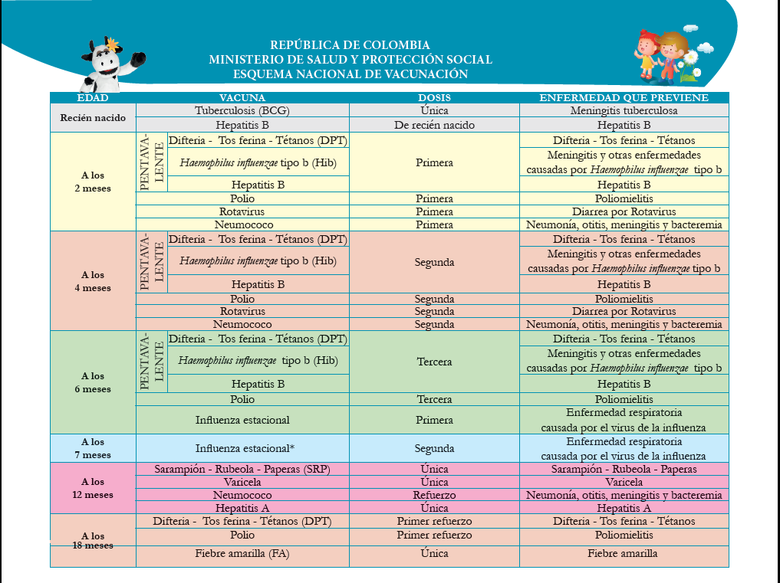
PROCESO INSPECCIÓN, VIGILANCIA Y CONTROL INSTRUMENTO DE VERIFICACIÓN - MODALIDAD FAMILIAR DESARROLLO INFANTIL EN MEDIO FAMILIAR - DIMF ANEXO No. 3. ESQUEMA DE VACUNAS | IN9.IVC | 2020-09-02
 | Versión 2 | Página 1 de 1
 | Clasificación de la Información: CLASIFICADA

